篮球鞋试穿反馈
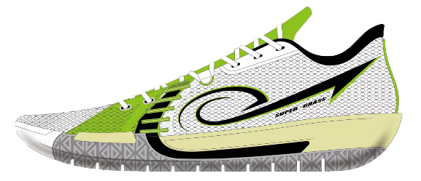
data_id | 姓名（name） | 体重（Weight） | 试穿鞋款名称 | 抓地性（Traction） | 缓震性（Cushioning） | 包裹性（Lockdwon） | 抗扭转性（Torsional Support ） | 重量&透气性（Weight&Ventilation） | 防侧翻性（Lateral Stability） | 耐久性（Durability） | 你的脚型 | 你认为这双鞋是否有足够的足弓支撑 | 对这双鞋的颜值你给几颗星 | 你认为这双鞋更加适合什么打法的球员穿 | 补充说明 | 提交人 | 提交时间 | 更新时间
677b535bb3da5c4b4a7609ce | 李岩 | 83 | SUPER GRASS | 8 | 9 | 9 | 9 | 9 | 8 | 9 | 可能是扁平足 | 有 | 4星 | 速度型后卫 | 抓地力防滑性需要提升 |  | 2025-01-06 | 2025-01-06
677b451a70b5592e59293580 | 白 | 80 | SUPER GRASS | 8 | 8 | 7 | 8 | 8 | 8 | 7 | 普通脚型 | 有 | 4星 | 突投结合，偏后卫 | 1-鞋面卡，鞋面舒适性略差 2-鞋带绑缚不舒适，鞋带短，系不住 3-轻微内扣，运动中更为明显 4-鞋底橡胶没有声音，耐磨防滑属性还不错 |  | 2025-01-06 | 2025-01-06
677b42cb0afdff633996af2d | 大刀王五 | 90 | SUPER GRASS | 9 | 9 | 9 | 8 | 8 | 8 | 8 | 高足弓 | 没有 | 5星 |  | 弯折处卡脚背 足弓会内扣 |  | 2025-01-06 | 2025-01-06

